業務フロー
システム名 |  |  | システム種別 |  | 基本設計書 |  | 作成者 | 作成日 | 更新者 | 更新日 | 版数
POSサーバー |  |  | POSサーバ |  |  |  | TuyenNH | 2023-06-07 | TuyenNH | 2024-09-23 | 0.12

機能カテゴリー |  | 12_単品速報/日報 |  | 項目 |  | 概要設計 | 業務フロー

 | ●1_自動釣銭機

●●
画面表示
●●
モーダル表示

●●
処理機能
本来なら、処理内で分岐もあるとは思いますが、今回は、分岐処理についても、一括で処理機能と定義しています。
●●
音声ファイル

 | ●1_レジ周辺機器

セカンドディスプレイ
●●
セカンドディスプレイ画面表示
スキャナー
●●
スキャナー

スキャナー
自動釣銭機
●●
自動釣銭機
プリンター
●●

磁気カードリーダー
磁気カードリーダー
エフケイシステム 両面双方向読み取り MJR-100

 | ●外部連携

●●
API連携
本来ならDBですが、DBの意味で使用しています。
●●
他の機能への連携

●●
端末内DB
設定関連などのDB
最新
ボタン名

最新
分岐・判定

●●
他の機能への連携

機能概要
システム名 |  |  | システム種別 |  | 基本設計書 |  | 作成者 | 作成日 | 更新者 | 更新日 | 版数
POSサーバー |  |  | POSサーバ |  |  |  | TuyenNH | 2024-05-04 | TuyenNH | 2024-09-23 | 0.12

機能カテゴリ |  | 12_単品速報/日報 |  | 項目 |  | 概要設計 | 機能概要

X1_メニュー機能
 | 12_単品速報/日報
 |  |  |  |  |  |  |  |  |  |  |  | 1
 |  |  |  |  |  |  |  |  |  |  |  | 2
 |  |  |  |  |  |  |  |  |  |  |  | 3
 |  |  |  |  |  |  |  |  |  |  |  | 4
 |  |  |  |  |  |  |  |  |  |  |  | 5
12 単品速報/日報
 |  |  |  |  |  |  |  |  |  |  |  | 6
 |  |  |  |  |  |  |  |  |  |  |  | 7
 |  |  |  |  |  |  |  |  |  |  |  | 8
 |  |  |  |  |  |  |  |  |  |  |  | 9
 |  |  |  |  |  |  |  |  |  |  |  | 10
 |  |  |  |  |  |  |  |  |  |  |  | 11
SC1201
商品又はカテゴリ指定売上情報画面
 |  |  |  |  |  |  |  |  |  |  |  | 12
 |  |  |  |  |  |  |  |  |  |  |  | 13
 |  |  |  |  |  |  |  |  |  |  |  | 14
 |  |  |  |  |  |  |  |  |  |  |  | 15
画面には以下の3つのエリアを表示する。
店舗選択エリア、検索条件エリア、一覧表示エリア。
初期表示：店舗選択エリアのみ操作可能で、その他のエリアが無効になって操作不可。
検索条件エリア：店舗が選択されている場合にのみ操作可能。
共通店舗機能を実行する。1つの店舗のみ選択可能。
 |  |  |  |  |  |  |  |  |  |  |  | 16
 |  |  |  |  |  |  |  |  |  |  |  | 17
画面初期化
 |  |  |  |  |  |  |  |  |  |  |  | 18
 |  |  |  |  |  |  |  |  |  |  |  | 19
 |  |  |  |  |  |  |  |  |  |  |  | 20
 |  |  |  |  |  |  |  |  |  |  |  | 21
 |  |  |  |  |  |  |  |  |  |  |  | 22
12
 |  |  |  |  |  |  |  |  |  |  |  | 23
 |  |  |  |  |  |  |  |  |  |  |  | 24
SC1201
商品又はカテゴリ指定売上情報画面
 |  |  |  |  |  |  |  |  |  |  |  | 25 | 仕様変更後の新規レイアウト
初期表示：
・ 営業種別*: 速報
・ 出力単位*: カテゴリ指定
・ カテゴリ *: 1:部門
・ 営業日: 現在日が表示され、無効になる。
・ 表示件数*： 1000
・ 並び替え *: 金額
・「検索」、「F12:検索」：有効
画面のイベント、ロジック：
・「営業種別*」項目:
・速報を選択すると、営業日を無効にし、現在の日付と時刻で統計を実行する。日付を本日、時刻を現在時刻 (時と分) にセットし、時刻を24時間形式で表示する。
・日報を選択すると、営業日を有効にし、 選択された日付に従って統計する。日付を前日、時刻を 00:00 (時と分) にセットし、時刻を24時間形式で表示する。
・「出力単位*」項目:
‣「カテゴリ指定」を選択すると、「カテゴリ」項目を表示する。
‣プルダウンには以下のように表示される。
「1:部門」、「2:品群」、「3:品種」、「4:分類」
‣部門コードを入力すると、該当名称が自動的に入力される。数字のみ入力可能（最大桁数：2） 満たすデータがない場合、「データが見つかりませんでした。」メッセージが表示される。
‣「検索」ボタンを表示する。ボタンをタッチすると、KN0803_所属コード一覧取得機能を実行する。
・商品指定を選択すると、「商品コード」と「PLUコード」の項目を表示する。
‣商品コード」を入力すると、該当部門名称が自動的に入力される。数字のみ入力可能（最大桁数：2） 満たすデータがない場合、「データが見つかりませんでした。」メッセージが表示される。
‣PLUコードを入力すると、該当する商品コードと商品名称を自動的に埋め込む。数値入力のみが可能で、フォーカスアウトした場合、自動的にゼロを補填し、最大13桁まで入力できる。満たすデータがない場合、「データが見つかりませんでした。」メッセージが表示される。
・「表示件数*」項目：数字のみ入力可能（最大桁数：5）
・表示データを金額または点数の降順でソートすることができる ・Enterキーまたは「F12:検索」ボタンを押すことで検索アクションを実行できる
・項目間を移動するためにTabキーを押す。
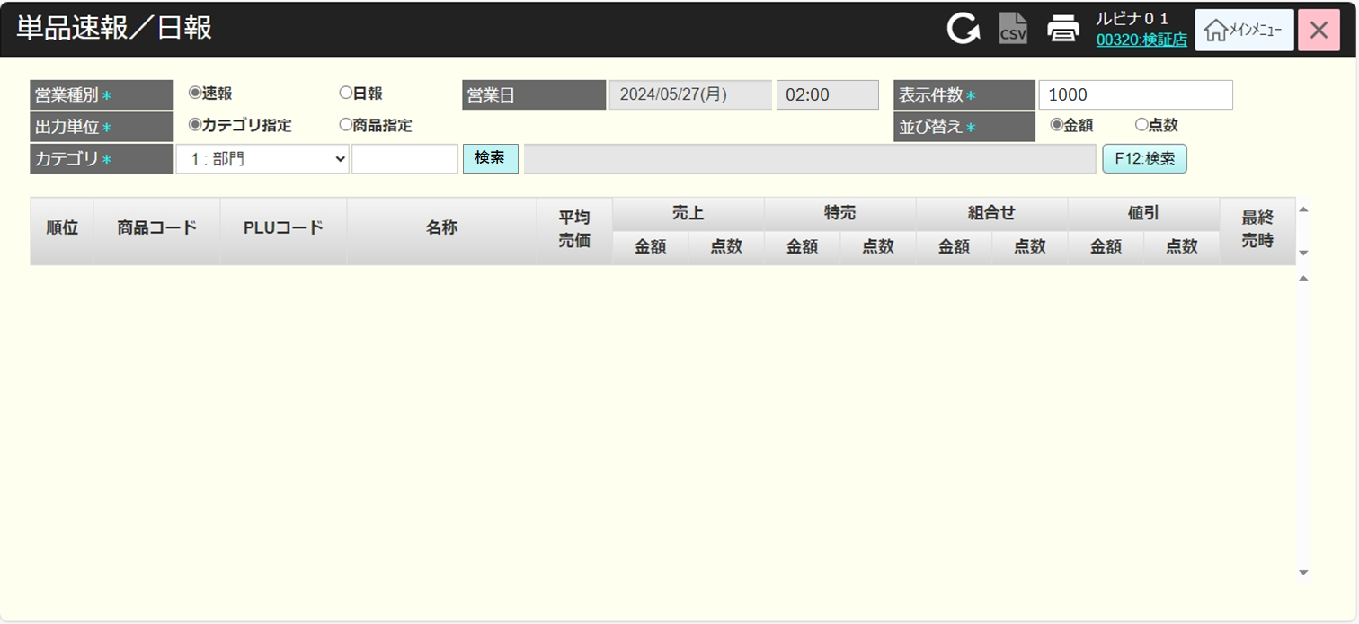
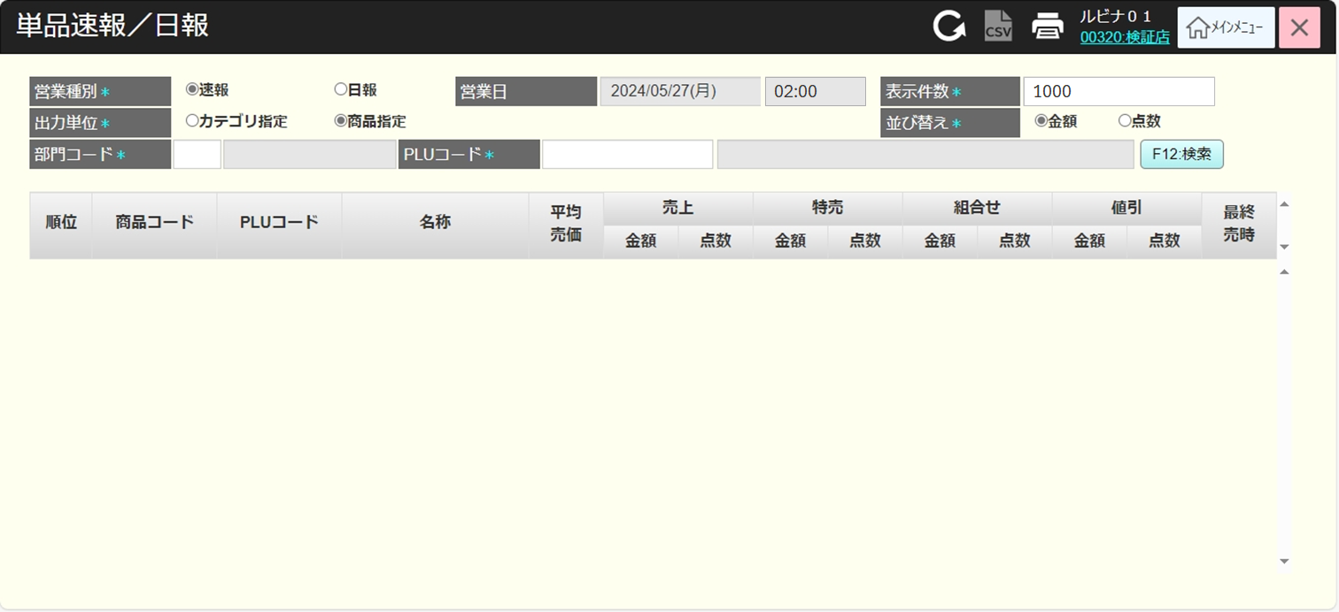
 |  |  |  |  |  |  |  |  |  |  |  | 26
 |  |  |  |  |  |  |  |  |  |  |  | 27
 |  |  |  |  |  |  |  |  |  |  |  | 28
 |  |  |  |  |  |  |  |  |  |  |  | 29
 |  |  |  |  |  |  |  |  |  |  |  | 30
F12:検索
 |  |  |  |  |  |  |  |  |  |  |  | 31
部門コード
PLUコード
検索
ヘッダー上の印刷アイコン
 |  |  |  |  |  |  |  |  |  |  |  | 32
 |  |  |  |  |  |  |  |  |  |  |  | 33
 |  |  |  |  |  |  |  |  |  |  |  | 34
<20240923＞
・セット項目を、組合せ項目の後、値引項目の前に追加する。
 |  |  |  |  |  |  |  |  |  |  |  | 35
 |  |  |  |  |  |  |  |  |  |  |  | 36
 |  |  |  |  |  |  |  |  |  |  |  | 37
 |  |  |  |  |  |  |  |  |  |  |  | 38
 |  |  |  |  |  |  |  |  |  |  |  | 39
KN1201
部門提案機能
AP1201
group/suggest
 |  |  |  |  |  |  |  |  |  |  |  | 40
 |  |  |  |  |  |  |  |  |  |  |  | 41
 |  |  |  |  |  |  |  |  |  |  |  | 42
 |  |  |  |  |  |  |  |  |  |  |  | 43
 |  |  |  |  |  |  |  |  |  |  |  | 44
 |  |  |  |  |  |  |  |  |  |  |  | 45 | 古いレイアウト
 |  |  |  |  |  |  |  |  |  |  |  | 46
 |  |  |  |  |  |  |  |  |  |  |  | 47
 |  |  |  |  |  |  |  |  |  |  |  | 48
KN1501
商品提案機能
AP1506
product/suggest
 |  |  |  |  |  |  |  |  |  |  |  | 49
 |  |  |  |  |  |  |  |  |  |  |  | 50
 |  |  |  |  |  |  |  |  |  |  |  | 1
 |  |  |  |  |  |  |  |  |  |  |  | 2
 |  |  |  |  |  |  |  |  |  |  |  | 3
 |  |  |  |  |  |  |  |  |  |  |  | 4
 |  |  |  |  |  |  |  |  |  |  |  | 5
 |  |  |  |  |  |  |  |  |  |  |  | 6
 |  |  |  |  |  |  |  |  |  |  |  | 7
KN0803
所属コード一覧取得機能
 |  |  |  |  |  |  |  |  |  |  |  | 8
 |  |  |  |  |  |  |  |  |  |  |  | 9
 |  |  |  |  |  |  |  |  |  |  |  | 10
 |  |  |  |  |  |  |  |  |  |  |  | 11
 |  |  |  |  |  |  |  |  |  |  |  | 12
 |  |  |  |  |  |  |  |  |  |  |  | 13
 |  |  |  |  |  |  |  |  |  |  |  | 14
 |  |  |  |  |  |  |  |  |  |  |  | 15
MD0802
所属一覧モダール
 |  |  |  |  |  |  |  |  |  |  |  | 16
 |  |  |  |  |  |  |  |  |  |  |  | 17
 |  |  |  |  |  |  |  |  |  |  |  | 18
 |  |  |  |  |  |  |  |  |  |  |  | 19
選択
 |  |  |  |  |  |  |  |  |  |  |  | 20
 |  |  |  |  |  |  |  |  |  |  |  | 21
 |  |  |  |  |  |  |  |  |  |  |  | 22
 |  |  |  |  |  |  |  |  |  |  |  | 23
12
 |  |  |  |  |  |  |  |  |  |  |  | 24
▪部門、品群、品種、分類、コード、名称を含む所属一覧を表示する。
▪階層は次の通りである。
01:部門
02.品群
03.品種
04.分類
▪この階層では絞り込み・拡大可能であり、ユーザーが階層ごとに割引を選択できる。
▪選択をタッチすると、階層情報を取得してSC1201_商品又はカテゴリ指定売上情報画面に埋め込む。
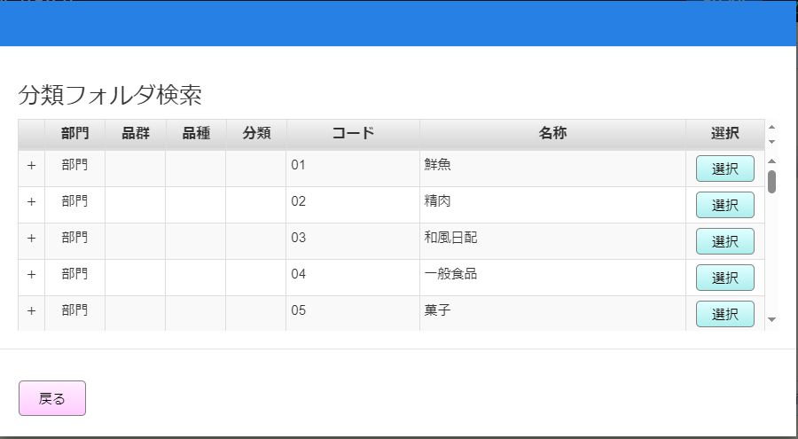
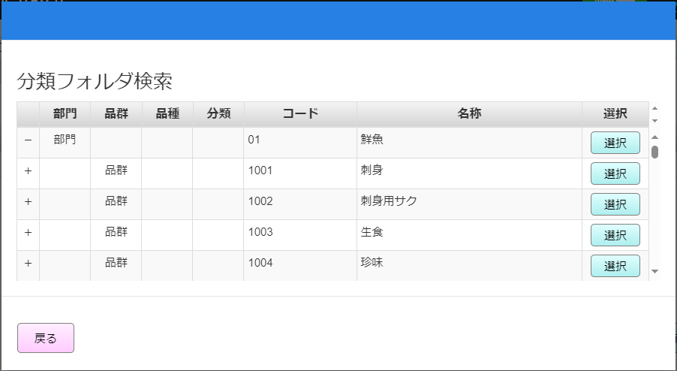
 |  |  |  |  |  |  |  |  |  |  |  | 25
 |  |  |  |  |  |  |  |  |  |  |  | 26
 |  |  |  |  |  |  |  |  |  |  |  | 27
 |  |  |  |  |  |  |  |  |  |  |  | 28
 |  |  |  |  |  |  |  |  |  |  |  | 29
 |  |  |  |  |  |  |  |  |  |  |  | 30
 |  |  |  |  |  |  |  |  |  |  |  | 31
 |  |  |  |  |  |  |  |  |  |  |  | 32
 |  |  |  |  |  |  |  |  |  |  |  | 33
 |  |  |  |  |  |  |  |  |  |  |  | 34
 |  |  |  |  |  |  |  |  |  |  |  | 35
 |  |  |  |  |  |  |  |  |  |  |  | 36
 |  |  |  |  |  |  |  |  |  |  |  | 37
 |  |  |  |  |  |  |  |  |  |  |  | 38
 |  |  |  |  |  |  |  |  |  |  |  | 39
 |  |  |  |  |  |  |  |  |  |  |  | 40
入力した検索条件で検索し、以下の情報フィールドを含む満たすデータを画面に表示する
▪ 商品情報: 順位、商品コード、PLUコード、名称
▪「平均売価」項目では、売上項目の金額/点数の計算式に基づいて算出される。
▪「売上」項目では、全ての売価で販売された商品の点数と金額がカウントされる。
▪ 「特売」項目では、特売売価で販売された商品の点数と金額がカウントされる。
▪ 「組合せ」項目では、 組合せ売価で販売された商品の点数と金額がカウントされる。
▪「セット」項目では、セットマッチ売価で販売された商品の点数と金額がカウントされる。
▪ 「値引」項目では割引率で販売された商品の点数と金額がカウントされる。
▪ 「最終売時」項目：項目の最終売時を取得する。
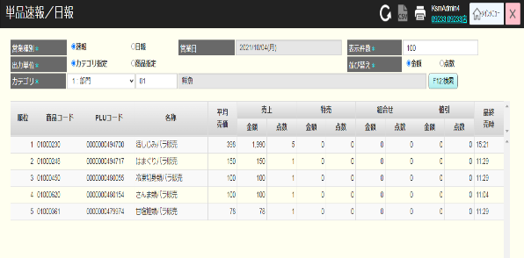
 |  |  |  |  |  |  |  |  |  |  |  | 41
 |  |  |  |  |  |  |  |  |  |  |  | 42
 |  |  |  |  |  |  |  |  |  |  |  | 43
 |  |  |  |  |  |  |  |  |  |  |  | 44
 |  |  |  |  |  |  |  |  |  |  |  | 45
KN1202
商品又はカテゴリ指定売上取得
AP1202
商品又はカテゴリ指定売上取得API
 |  |  |  |  |  |  |  |  |  |  |  | 46
 |  |  |  |  |  |  |  |  |  |  |  | 47
 |  |  |  |  |  |  |  |  |  |  |  | 48
 |  |  |  |  |  |  |  |  |  |  |  | 49
 |  |  |  |  |  |  |  |  |  |  |  | 50
 |  |  |  |  |  |  |  |  |  |  |  | 1
 |  |  |  |  |  |  |  |  |  |  |  | 2
レコードがある
0件
 |  |  |  |  |  |  |  |  |  |  |  | 3
 |  |  |  |  |  |  |  |  |  |  |  | 4
 |  |  |  |  |  |  |  |  |  |  |  | 5
 |  |  |  |  |  |  |  |  |  |  |  | 6
MD_ERROR
検索条件のバリデーションチェック
 |  |  |  |  |  |  |  |  |  |  |  | 7
 |  |  |  |  |  |  |  |  |  |  |  | 8
 |  |  |  |  |  |  |  |  |  |  |  | 9
 |  |  |  |  |  |  |  |  |  |  |  | 10
はい
 |  |  |  |  |  |  |  |  |  |  |  | 11
 |  |  |  |  |  |  |  |  |  |  |  | 12
 |  |  |  |  |  |  |  |  |  |  |  | 13
12
 |  |  |  |  |  |  |  |  |  |  |  | 14
 |  |  |  |  |  |  |  |  |  |  |  | 15
▪ 入力した検索項目が全て満たすが (形式のバリデーションチェックが行われない)、満たすデータがない場合は、「データが見つかりませんでした。」エラーが出る。
▪ 「表示件数*」検索項目のバリデーションチェック:
・「0」で入力すると、「表示件数を1~99,999で入力してください。」が表示される。
 |  |  |  |  |  |  |  |  |  |  |  | 16
 |  |  |  |  |  |  |  |  |  |  |  | 17
 |  |  |  |  |  |  |  |  |  |  |  | 18
 |  |  |  |  |  |  |  |  |  |  |  | 19
 |  |  |  |  |  |  |  |  |  |  |  | 20
 |  |  |  |  |  |  |  |  |  |  |  | 21
PR1201
売上速報/日報
 |  |  |  |  |  |  |  |  |  |  |  | 22
 |  |  |  |  |  |  |  |  |  |  |  | 23
▪単品速報/日報を出力する。
▪出力ファイル内容は画面に表示される項目であり、検索条件や検索結果を含む。
 |  |  |  |  |  |  |  |  |  |  |  | 24
 |  |  |  |  |  |  |  |  |  |  |  | 25
 |  |  |  |  |  |  |  |  |  |  |  | 26
 |  |  |  |  |  |  |  |  |  |  |  | 27
 |  |  |  |  |  |  |  |  |  |  |  | 28

